상품제안서
초경량 미니 365 마사지건 | 상품코드: S02036

 |  |  |  |  |  |  | 02-713-8555 | www.synergygift.co.kr
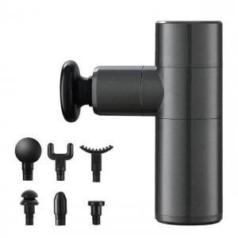

【상세/제작정보】 | <p>※레이저인쇄 50개 미만 발주시 최소수량 미만 인쇄비 20,000원(VAT별도) 발생 됩니다.</p>

【인쇄/포장옵션】 | 실크, 레이저, UV컬러스티커 / 포장지포장

【공급단가】 | 수량 | 20~ | 100~ | 300~ | 500~ | 1,000~
*VAT별도 | 단가 | 27,670원 | 26,650원 | 25,620원 | 24,600원 | 23,980원

【상품 URL】 | https://www.synergygift.co.kr:443/src/goods_detail.php?gdno=18070

